1월_정산내역서
네이버 프렌즈 어드민 > Comic > [시리즈] 매출 통계(이용권 포함) > [CP용] 정산내역서 > 내역 확인 후 세금계산서 정발행
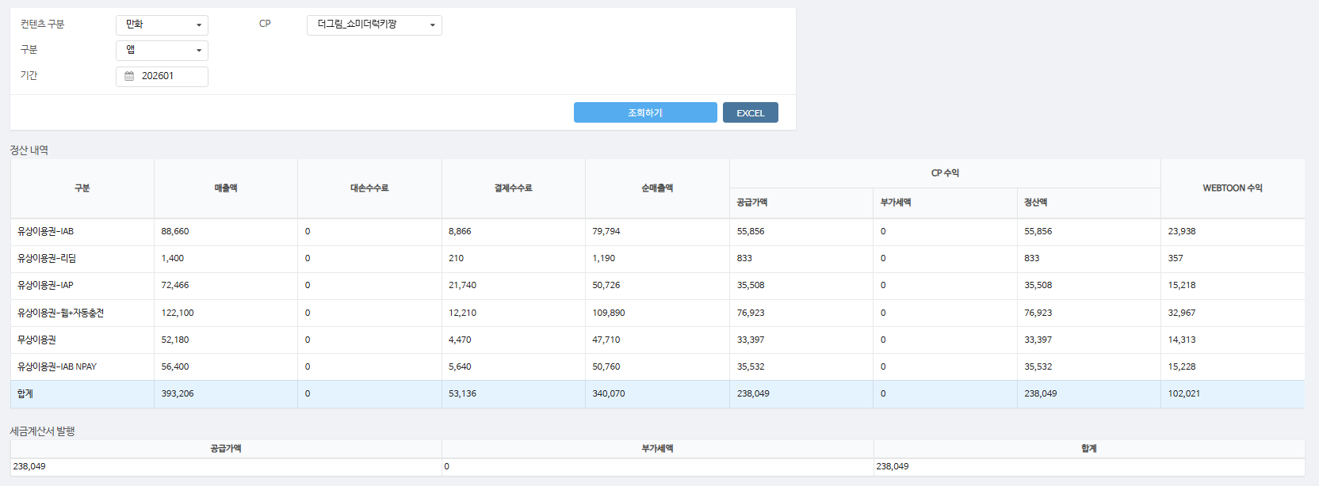
구분 | 매출액 | 대손수수료 | 결제수수료 | 순매출액 | CP 공급가액 | CP 부가세액 | CP 정산액 | WEBTOON 수익
유상이용권-IAB | 88,660 | - | 8,866 | 79,794 | 55,856 | - | 55,856 | 23,938 | 10%
유상이용권-리딤 | 1,400 | - | 210 | 1,190 | 833 | - | 833 | 357 | 15%
유상이용권-IAP | 72,466 | - | 21,740 | 50,726 | 35,508 | - | 35,508 | 15,218 | 30%
유상이용권-웹+자동충전 | 122,100 | - | 12,210 | 109,890 | 76,923 | - | 76,923 | 32,967 | 10%
무상이용권 | 52,180 | - | 4,470 | 47,710 | 33,397 | - | 33,397 | 14,313 | 9%
유상이용권-IAB NPAY | 56,400 | - | 5,640 | 50,760 | 35,532 | - | 35,532 | 15,228 | 10%
합계 | 393,206 | - | 53,136 | 340,070 | 238,049 | - | 238,049 | 102,021

구분 | 매출액 | 대손수수료 | 결제수수료 | 순매출액 | CP 공급가액 | CP 부가세액 | CP 정산액 | WEBTOON 수익
유상이용권-웹+자동충전 | 6,000 | - | 600 | 5,400 | 3,780 | - | 3,780 | 1,620 | 10%
합계 | 6,000 | - | 600 | 5,400 | 3,780 | - | 3,780 | 1,620

총 합계 | 399,206 | - | 53,736 | 345,470 | 241,829 | - | 241,829 | 103,641

 | TRUE |  | TRUE | TRUE | TRUE | TRUE | TRUE

1월_세금계산서
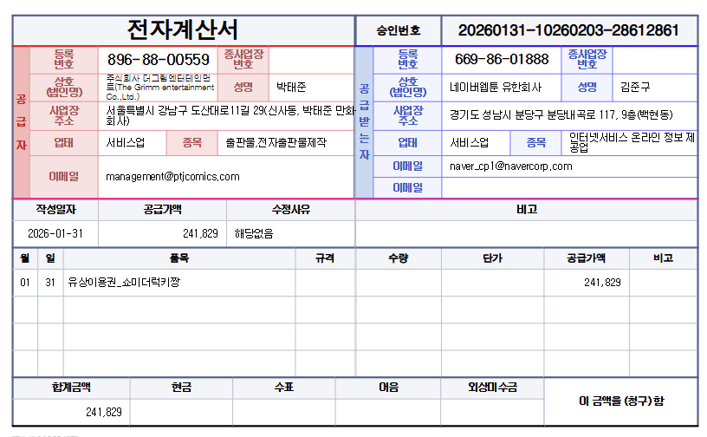

공급가액 | 부가세 | 합계
241,829 | - | 241,829
TRUE | TRUE | TRUE

